be_price_info_yymmdd
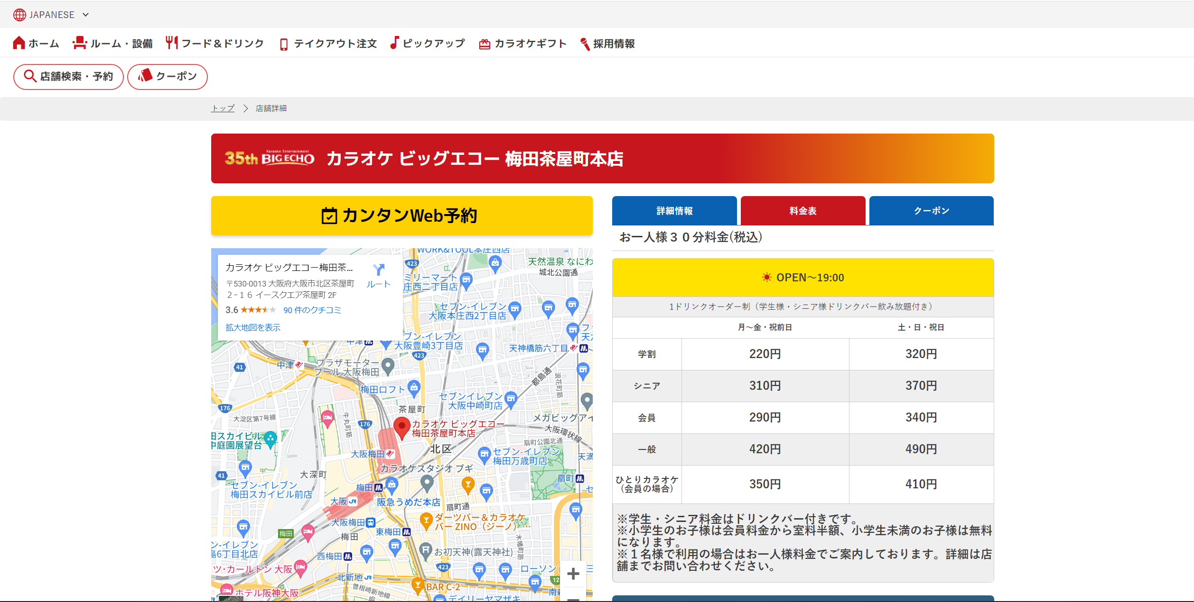
店舗
時間②
時間①
時間③
区分
備考
店舗 | 時間① | 時間② | 曜日 | 区分 | 学割 | シニア | 会員 | 一般 | ひとり | 備考
西鉄天神駅前店 | お一人様30分料金 | OPEN～19:00 | 月～金・祝前日 | ドリンクバー付 | 200 | 210 |  |  |  | ※上記料金は、税込み価格です。 ※上記【学割料金】は、会員登録された場合の料金です。
西鉄天神駅前店 | お一人様30分料金 | OPEN～19:00 | 土・日・祝 | ドリンクバー付 | 260 | 280 |  |  |  | ※上記料金は、税込み価格です。 ※上記【学割料金】は、会員登録された場合の料金です。
西鉄天神駅前店 | お一人様30分料金 | OPEN～19:00 | 月～金・祝前日 | 1ドリンクオーダー制 |  |  | 140 | 200 | 200 | ※上記料金は、税込み価格です。 ※ドリンクバー付は上記＋590円です。
西鉄天神駅前店 | お一人様30分料金 | OPEN～19:00 | 土・日・祝 | 1ドリンクオーダー制 |  |  | 290 | 410 | 410 | ※上記料金は、税込み価格です。 ※ドリンクバー付は上記＋590円です。
西鉄天神駅前店 | お一人様30分料金 | 19:00～CLOSE | 月～木 | ドリンクバー付 | 350 | 450 |  |  |  | ※上記料金は、税込み価格です。 ※上記【学割料金】は、会員登録された場合の料金です。
西鉄天神駅前店 | お一人様30分料金 | 19:00～CLOSE | 金～日・祝前日・祝日 | ドリンクバー付 | 410 | 470 |  |  |  | ※上記料金は、税込み価格です。 ※上記【学割料金】は、会員登録された場合の料金です。
西鉄天神駅前店 | お一人様30分料金 | 19:00～CLOSE | 月～木 | 1ドリンクオーダー制 |  |  | 390 | 560 | 490 | ※上記料金は、税込み価格です。 ※ドリンクバー付は上記＋650円です。
西鉄天神駅前店 | お一人様30分料金 | 19:00～CLOSE | 金～日・祝前日・祝日 | 1ドリンクオーダー制 |  |  | 420 | 600 | 530 | ※上記料金は、税込み価格です。 ※ドリンクバー付は上記＋650円です。
西鉄天神駅前店 | お一人様フリータイム料金（税込） | OPEN～19:00 | 月～金・祝前日 | ドリンクバー付 | 900 | 1170 |  |  |  | ※上記料金は、税込み価格です。 ※上記【学割料金】は、会員登録された場合の料金です。
西鉄天神駅前店 | お一人様フリータイム料金（税込） | OPEN～19:00 | 土・日・祝 | ドリンクバー付 | 1370 | 1500 |  |  |  | ※上記料金は、税込み価格です。 ※上記【学割料金】は、会員登録された場合の料金です。
西鉄天神駅前店 | お一人様フリータイム料金（税込） | OPEN～19:00 | 月～金・祝前日 | 1ドリンクオーダー制 |  |  | 890 | 1270 | 1250 | ※上記料金は、税込み価格です。 ※ドリンクバー付は上記＋590円です。
西鉄天神駅前店 | お一人様フリータイム料金（税込） | OPEN～19:00 | 土・日・祝 | 1ドリンクオーダー制 |  |  | 1370 | 1960 | 1920 | ※上記料金は、税込み価格です。 ※ドリンクバー付は上記＋590円です。
西鉄天神駅前店 | お一人様フリータイム料金（税込） | 15:00～21:00 夕方フリータイム | 月～金・祝前日 | ドリンクバー付 | 1100 | 1440 |  |  |  | ※上記料金は、税込み価格です。 ※上記【学割料金】は、会員登録された場合の料金です。
西鉄天神駅前店 | お一人様フリータイム料金（税込） | 15:00～21:00 夕方フリータイム | 土・日・祝 | ドリンクバー付 | 1520 | 1800 |  |  |  | ※上記料金は、税込み価格です。 ※上記【学割料金】は、会員登録された場合の料金です。
西鉄天神駅前店 | お一人様フリータイム料金（税込） | 15:00～21:00 夕方フリータイム | 月～金・祝前日 | 1ドリンクオーダー制 |  |  | 1090 | 1560 |  | ※上記料金は、税込み価格です。 ※ドリンクバー付は上記＋590円です。 ※上記料金はお二人様以上でご利用の場合の料金です。
西鉄天神駅前店 | お一人様フリータイム料金（税込） | 15:00～21:00 夕方フリータイム | 土・日・祝 | 1ドリンクオーダー制 |  |  | 1450 | 2070 |  | ※上記料金は、税込み価格です。 ※ドリンクバー付は上記＋590円です。 ※上記料金はお二人様以上でご利用の場合の料金です。
西鉄天神駅前店 | お一人様フリータイム料金（税込） | 19:00～29:00 夜ロングフリータイム | 月～木 | ドリンクバー付 | 1640 | 1780 |  |  |  | ※上記料金は、税込み価格です。 ※上記【学割料金】は、会員登録された場合の料金です。
西鉄天神駅前店 | お一人様フリータイム料金（税込） | 19:00～29:00 夜ロングフリータイム | 金～日・祝前日・祝日 | ドリンクバー付 | 2280 | 2480 |  |  |  | ※上記料金は、税込み価格です。 ※上記【学割料金】は、会員登録された場合の料金です。
西鉄天神駅前店 | お一人様フリータイム料金（税込） | 19:00～29:00 夜ロングフリータイム | 月～木 | 1ドリンクオーダー制 |  |  | 1780 | 2550 |  | ※上記料金は、税込み価格です。 ※ドリンクバー付は上記＋650円です。 ※上記料金はお二人様以上でご利用の場合の料金です。
西鉄天神駅前店 | お一人様フリータイム料金（税込） | 19:00～29:00 夜ロングフリータイム | 金～日・祝前日・祝日 | 1ドリンクオーダー制 |  |  | 2480 | 3550 |  | ※上記料金は、税込み価格です。 ※ドリンクバー付は上記＋650円です。 ※上記料金はお二人様以上でご利用の場合の料金です。
梅田茶屋町本店 | お一人様３０分料金(税込) | OPEN～19:00 | 月～金・祝前日 | 1ドリンクオーダー制 （学生様・シニア様ドリンクバー飲み放題付き） | 220 | 310 | 290 | 420 | 350 | ※学生・シニア料金はドリンクバー付きです。 ※小学生のお子様は会員料金から室料半額、小学生未満のお子様は無料になります。 ※１名様で利用の場合はお一人様料金でご案内しております。詳細は店舗までお問い合わせください。
梅田茶屋町本店 | お一人様３０分料金(税込) | OPEN～19:00 | 土・日・祝日 | 1ドリンクオーダー制 （学生様・シニア様ドリンクバー飲み放題付き） | 320 | 370 | 340 | 490 | 410 | ※学生・シニア料金はドリンクバー付きです。 ※小学生のお子様は会員料金から室料半額、小学生未満のお子様は無料になります。 ※１名様で利用の場合はお一人様料金でご案内しております。詳細は店舗までお問い合わせください。
梅田茶屋町本店 | お一人様３０分料金(税込) | 19:00～CLOSE | 月～木 | 1ドリンクオーダー制（学生様・シニア様DB飲み放題付き） | 400 | 480 | 430 | 620 | 520 | ※学生・シニア料金はドリンクバー付きです。 ※小学生のお子様は会員料金から室料半額、小学生未満のお子様は無料になります。 ※１名様で利用の場合はお一人様料金でご案内しております。詳細は店舗までお問い合わせください。
梅田茶屋町本店 | お一人様３０分料金(税込) | 19:00～CLOSE | 金～日・祝前日・祝日 | 1ドリンクオーダー制（学生様・シニア様DB飲み放題付き） | 450 | 530 | 480 | 690 | 580 | ※学生・シニア料金はドリンクバー付きです。 ※小学生のお子様は会員料金から室料半額、小学生未満のお子様は無料になります。 ※１名様で利用の場合はお一人様料金でご案内しております。詳細は店舗までお問い合わせください。
梅田茶屋町本店 | お一人様フリータイム料金（税込） | OPEN〜19:00 （ﾌﾘｰﾀｲﾑ） | 月〜金・祝前日 （11：00～19：00） | 1ドリンクオーダー制 （学生様・シニア様ソフトドリンクバー飲み放題付） | 1210 | 1440 | 1230 | 1760 | 1480 | ※学生・シニア料金はドリンクバー付きです。 ※小学生のお子様は会員料金から室料半額、小学生未満のお子様は無料になります。 ※土・日・祝日のフリータイムは①10：00～15：00もしくは②12：00～16：00でご案内しております。 ※１名様で利用の場合はお一人様料金でご案内しております。詳細は店舗までお問い合わせください。
梅田茶屋町本店 | お一人様フリータイム料金（税込） | OPEN〜19:00 （ﾌﾘｰﾀｲﾑ） | 土・日・祝日（10：00～15：00 or 12：00～16：00） | 1ドリンクオーダー制 （学生様・シニア様ソフトドリンクバー飲み放題付） | 1650 | 1750 | 1680 | 2380 | 2020 | ※学生・シニア料金はドリンクバー付きです。 ※小学生のお子様は会員料金から室料半額、小学生未満のお子様は無料になります。 ※土・日・祝日のフリータイムは①10：00～15：00もしくは②12：00～16：00でご案内しております。 ※１名様で利用の場合はお一人様料金でご案内しております。詳細は店舗までお問い合わせください。
梅田茶屋町本店 | お一人様フリータイム料金（税込） | 15:00〜21:00 （夕方ﾌﾘｰﾀｲﾑ） | 月〜金・祝前日 （15：00～21：00） | 1ドリンクオーダー制 （学生様・シニア様ソフトドリンクバー飲み放題付） | 1380 | 1800 | 1340 | 1920 | 1610 | ※学生・シニア料金はドリンクバー付きです。 ※小学生のお子様は会員料金から室料半額、小学生未満のお子様は無料になります。 ※土・日・祝日の夕方フリータイムは①16：00～20：00でご案内しております。 ※１名様で利用の場合はお一人様料金でご案内しております。詳細は店舗までお問い合わせください。
梅田茶屋町本店 | お一人様フリータイム料金（税込） | 15:00〜21:00 （夕方ﾌﾘｰﾀｲﾑ） | 土・日・祝日 (16:00〜20:00) | 1ドリンクオーダー制 （学生様・シニア様ソフトドリンクバー飲み放題付） | 1740 | 1880 | 1640 | 2350 | 1970 | ※学生・シニア料金はドリンクバー付きです。 ※小学生のお子様は会員料金から室料半額、小学生未満のお子様は無料になります。 ※土・日・祝日の夕方フリータイムは①16：00～20：00でご案内しております。 ※１名様で利用の場合はお一人様料金でご案内しております。詳細は店舗までお問い合わせください。
梅田茶屋町本店 | お一人様フリータイム料金（税込） | 19:00〜5:00 （ﾛﾝｸﾞﾌﾘｰﾀｲﾑ） | 月〜木 | 1ドリンクオーダー制（学生様・シニア様ソフトドリンクバー飲み放題付） | 1960 | 2120 | 2080 | 2980 | 2500 | ※学生・シニア料金はドリンクバー付きです。 ※小学生のお子様は会員料金から室料半額、小学生未満のお子様は無料になります。 ※１名様で利用の場合はお一人様料金でご案内しております。詳細は店舗までお問い合わせください。
梅田茶屋町本店 | お一人様フリータイム料金（税込） | 19:00〜5:00 （ﾛﾝｸﾞﾌﾘｰﾀｲﾑ） | 金・土・日・祝日・祝前日 | 1ドリンクオーダー制（学生様・シニア様ソフトドリンクバー飲み放題付） | 2160 | 2460 | 2340 | 3350 | 2810 | ※学生・シニア料金はドリンクバー付きです。 ※小学生のお子様は会員料金から室料半額、小学生未満のお子様は無料になります。 ※１名様で利用の場合はお一人様料金でご案内しております。詳細は店舗までお問い合わせください。
梅田茶屋町本店 | お一人様フリータイム料金（税込） | 23:00〜CLOSE （深夜ﾌﾘｰﾀｲﾑ） | 23:00〜5:00 (月〜木) | 1ドリンクオーダー制（学生様・シニア様ソフトドリンクバー飲み放題付） | 1150 | 1490 | 1280 | 1830 | 1540 | ※学生・シニア料金はドリンクバー付きです。 ※小学生のお子様は会員料金から室料半額、小学生未満のお子様は無料になります。 ※１名様で利用の場合はお一人様料金でご案内しております。詳細は店舗までお問い合わせください。
梅田茶屋町本店 | お一人様フリータイム料金（税込） | 23:00〜CLOSE （深夜ﾌﾘｰﾀｲﾑ） | 23:00〜5:00 (金・土・日・祝日・祝前日) | 1ドリンクオーダー制（学生様・シニア様ソフトドリンクバー飲み放題付） | 1730 | 2010 | 1740 | 2490 | 2090 | ※学生・シニア料金はドリンクバー付きです。 ※小学生のお子様は会員料金から室料半額、小学生未満のお子様は無料になります。 ※１名様で利用の場合はお一人様料金でご案内しております。詳細は店舗までお問い合わせください。

